（５）人口千人当たりの住宅投資額
1 住宅水準の国際比較
（５）人口千人当たりの住宅投資額
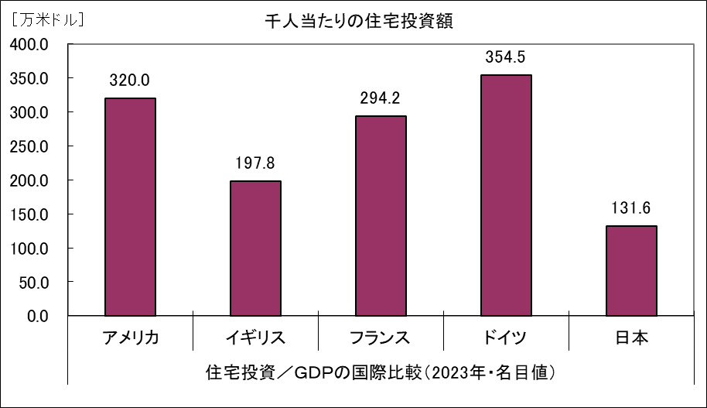

 | （資料） | 「国民経済計算年報」（内閣府）
 | 「ＯＥＣＤ Ｄａｔａ Ｅｘｐｌｏｒｅｒ」（ＯＥＣＤ）」（ＯＥＣＤ） | 「ＯＥＣＤ Ｄａｔａ Ｅｘｐｌｏｒｅｒ」（ＯＥＣＤ）」（ＯＥＣＤ）
 |  | 「世界の統計」（総務省）
 | 0
 |  | 「主要経済指標」（外務省）

